账户（Account）选取说明
1、账户的选取参考文件“invacc.txt”（该文件原大小约16G，记录数约6亿条），文件增量更新，更新频率为最快半年更新一次。
2、账户选取时分多类账户（A/B/C/D/E/F/H），按需选取
3、选取账户、PBU时，该账户需与业务PBU存在指定关系，如下图一条记录即为一个指定关系，另外一个PBU下可指定多个账户
4、单个PBU下最大指定百万级别账户
文件字段示例如下
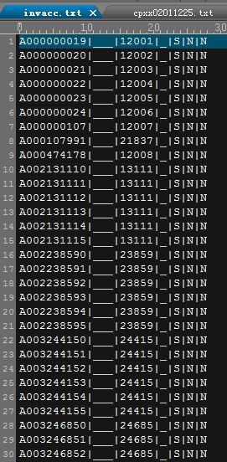
 |  | 各字段说明如下：
 |  | 序号 | 字段名

 |  | 1 | 投资者账户
 |  | 2 | 子账户
 |  | 3 | PBUID
 |  | 4 | 账户类型
 |  | 5 | 指定交易类型
 |  | 6 | 账户能否撤指定标志
 |  | 7 | 账户状态标志

 | 账户以首位为字母，用以区分账户类型，其余九位为数字构成，用于同类型下区分用户。
 | A类，个人投资者账户
 | B类，机构投资者账户
 | C类，B股市场专属投资者账户
 | D类，机构自营账户
 | E类，融资融券信用账户
 | F类，证券投资基金账户
 | H类：沪港通帐户
 | M类，已废弃

 | 账户类型测试数据构造注意点
 | 1. 账户首位字母覆盖A|B|C|D|E|F|H
 | 2. 覆盖剩余9位取全“0”，全“9”场景
 | 3. 覆盖剩余9位取任意数字组合场景
 | 4. 覆盖字母+0打头的场景
 | 5. C账户覆盖C1、C9打头场景

产品（SecurityID）选取说明
1、产品的选取可参考文件“cpxx02011225.txt”，该文件原大小为4M，记录数约1w条，文件增量更新，更新频率为最快三个月至半年更新一次。
2、文件主要涉及市场、产品代码、产品集SET编号等，cpxx文件中已含证券代码与SET的固定关系，请参考cpxx文件的第1和第15两个字段。
3、产品对应的申报价格需参考前收盘价格（第20字段）、价格档位（第21字段）、限价申报数量上/下限（第18、19字段）、买/卖数量单位（第16、17字段）、涨幅上/下限价格（第23、24字段）等

产品层级关系分类如下：
 | 1、产品可分为交易类与非交易类； 2、交易类覆盖SET1-SET6,二级分类为主板、科创板，三级分类中主板含股票、基金、REITS，其中股票又分为A股和B股（B股SET特定为SET20）; 3、非交易类覆盖SET991，二级分类为主板、科创板，三级分类均为发行。
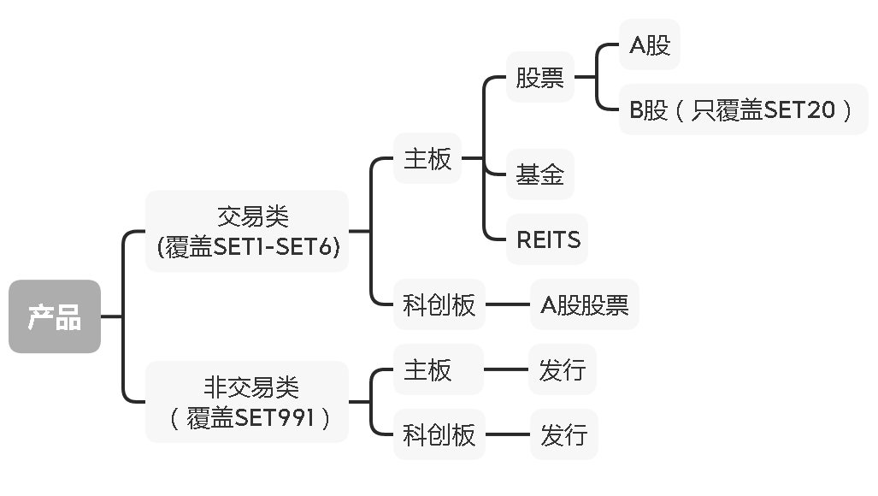

各字段说明如下，主要字段已用红色标出
序号 | 字段名称 | 描述 | 类型
1 | 证券代码 | 证券代码 | C6
 |  | 在show2003.dbf中为非交易业务（比如发行业务）而挂牌的“证券代码”（比如780***），没有对应的产品基础信息数据记录，有关属性通过非交易信息文件获取。
2 | ISIN代码 | ISIN代码（预留）。 | C12
3 | 记录更新时间 | 标识接口中本记录更新时间HH:MM:SS | C8
4 | 中文证券名称（短） | 中文证券名称（短） | C8
5 | 英文证券名称 | 英文证券名称（预留） | C10
6 | 基础证券代码 | 当产品为权证、可转债、可交换债等衍生品时，该字段为其标的产品的证券代码。 | C6
7 | 市场种类 | ‘ASHR’表示A股市场；‘BSHR’表示B股市场。 | C4
 |  | 科创板股票、综业平台集合资产管理计划、债券预发行、定向可转债取‘ASHR’。
8 | 证券类别 | ‘ES’表示股票；‘EU’表示基金；‘D’表示债券；'CB'表示公募REITs。（参考ISO10962），集合资产管理计划、债券预发行、定向可转债取‘D’ | C6
9 | 证券子类别 | 自定义详细证券类别，取值请参考数据说明部分 | C3
10 | 货币种类 | 货币代码取值： | C3
 |  | 美元：USD；人民币：CNY；（参考ISO4217）
11 | 面值 | 债券当前面值，单位元，其他产品取0.000 | N15(3)
12 | 可流通证券未上市数量 | 对于A股股票（含存托凭证）、B股股票，取值为可流通证券未上市数量 | N15
 |  | 对于其它证券产品（含优先股），预留，暂不启用
13 | 最后交易日期 | 对于国债预发行产品，为最后交易日期，格式为YYYYMMDD | C15
14 | 上市日期 | 在上交所首日交易日期，YYYYMMDD | C8
15 | 产品集SET编号 | 取值范围从1到999。 | N3
 |  | 用来表明产品的一种分组方式，用于在多主机间进行负载均衡分配。该值在一个交易日内不会变化。
16 | 买数量单位 | 买订单的申报数量必须是该字段的整数倍。 | N12
17 | 卖数量单位 | 卖订单的申报数量必须是该字段的整数倍。 | N12
18 | 限价申报数量下限 | 限价申报数量下限 | N12
19 | 限价申报数量上限 | 限价申报数量上限 | N12
20 | 前收盘价格 | 前收盘价格（如有除权除息，为除权除息后前收盘价） | N11(3)
21 | 价格档位 | 申报价格的最小变动单位 | N11(3)
22 | 涨跌幅限制类型 |  | C1
23 | 涨幅上限价格 | 对于N类型涨跌幅限制的产品，该字段当日不会更改，基于前收盘价（首日上市交易产品为发行价）计算。对于其他涨跌幅限制类型，该字段仅供参考，无实际控制意义。 | N11(3)
24 | 跌幅下限价格 | 计算方式参考涨幅上限价格 | N11(3)

数据库中申报表格式说明
最终落地的数据在数据库中申报表格式如下，表名称命名格式为：#plat#_#env#_#pbu#_OrderRequest 根据数据准备中的业务类型PLATFORM（测试系统）:MTP，环境号ENV（测试环境号）:67，登陆PBU:12155，替换成MTP_67_12155

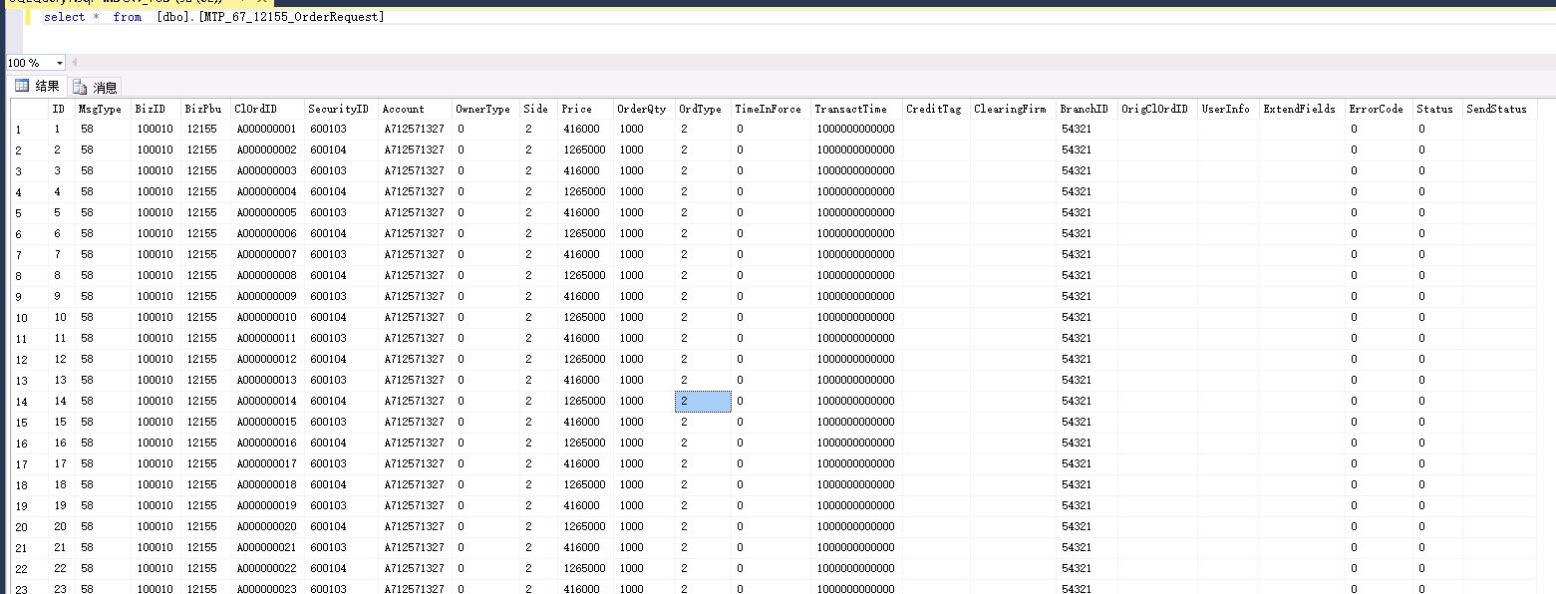

各字段接口说明
序号 | 字段名 | 类型 | 说明 | 该字段数据来源 | 补充说明
1 | 消息头 |  | MsgType = 58 |  | 1、POC阶段可默认该字段为58（新订单）或 61（撤单） 2、撤单申报中，BizID、BizPbu、SecurityID取值应与待撤原订单相同，OrigClOrdID的取值应与待撤原订单的ClOrdID相同
2 | BizID | uint32 | 业务编号 | 现货竞价交易（股票、基金），默认为100010 | POC阶段可默认该字段为100010（现货竞价交易（股票、基金） 300010（发行）
3 | BizPbu | char[8] | 业务PBU编号，前5位有效 | 该字段可参考选取参考文件“invacc.txt”（该文件原 大小约16G，记录数约6亿条）第3个字段 | 1、构造非交易订单时，需同步选取权限控制文件中控制类型为“37”的PBU（37 - 该PBU 具有ETF 操作（认购）权限） 2、se012qxkz20131225001.txt文件含15w条记录，大小为1.3M
4 | ClOrdID | char[10] | 会员内部订单编号 | 会员内部订单编号，只允许填写数字0-9、大小写字母 a-z A-Z，不允许其他字符 | 需区分长短订单 默认以BizPbu为维度，单个相同BizPbu下前三位为字母，后7位逐渐递增
5 | SecurityID | char[12] | 证券代码，前6位有效 | 除“现货竞价交易（股票、基金）”业务填写证券代码外，其他非交易业务根据产品非交易基础信息接口 fiyYYYYMMDD.txt中特定“非交易业务类型”对应的 “非交易证券代码”填写 | 1、常用类型为股票。 2、可从CPXX文件中获取，第1个字段“证券代码”即为产品 3、同时注意板块区分：CPXX文件中第9个字段证券子类别ASH（主板）、KSH（科创板） 4、一套完整数据中需考虑产品在不同SET上的占比
6 | Account | char[13] | 证券账户，前10位有效 | 账户的选取参考文件“invacc.txt”（该文件原大小约16G，记录数约6亿条） | 1、该账户需与BizPbu存在指定关系 2、同一个BizPbu下可使用多个账户申报不同产品
7 | OwnerType | uint8 | 暂不启用
8 | Side | char | 买卖方向 | 按需填写 | 每个产品都可做买或者卖
 |  |  | 1=买
 |  |  | 2=卖
9 | Price | price | 申报价格 | 对于交易业务，价格字段必须小于1万元 | 首先参考CPXX文件的 第20个字段前收盘价 格，同时价格变动需参考申报价格上下限以及价格档位（价格变动最小单位）
10 | OrderQty | quantity | 申报数量 | 不超过999999999 | 1、该字段与价格、卖方方向三个字段共同决定了订单可被撮合的比例，如买方PBU申报100笔，卖方申报200笔，那么最终撮合100笔，剩余100笔卖单未撮合，成交比为66.67%（200/300） 2、POC阶段可默认该字段为200
11 | OrdType | char | 订单类型 | 现货竞价交易（股票、基金）业务申报的OrdType可取 值1/2/3/4/5，其他业务申报的OrdType固定填2 | 常用类型为2
 |  |  | 1=市转撤
 |  |  | 2=限价
 |  |  | 3=市转限
 |  |  | 4=本方最优
 |  |  | 5=对手方最优
12 | TimeInForce | char | 订单有效时间类型 | 默认为0
 |  |  | 0=当日有效
13 | TransactTime | ntime | 申报时间
14 | CreditTag | char[2] | 信用标签，信用交易时填写，取值： | 不填 | 不填
 |  |  | XY=担保品买卖
 |  |  | RZ=融资交易
 |  |  | RQ=融券交易
 |  |  | PC=平仓交易
15 | ClearingFirm | char[8] | 结算会员代码，前5位有效 | B股结算会员代码，对于A股投资者取值无意义。对于B股 境外投资者C9类帐户此记录不能为空，填写B股结算会员 代码。（2009年11月23日之前，如果结算会员代码头两位为00，须替换为两个空格）新交易系统切换后，可以直接填写中登公司公布的结算会员代码，即如果头两位为00，无需变换，也可保持原方式将头两位为00的替换为两个空格。对于B股境内投资者C1类帐户可以不填 | 不填 POC阶段可暂不考虑该字段
16 | BranchID | char[8] | 营业部代码，前5位有效 | 5位数字表示，目前使用区间为[01000，59999]，不足 5位的左侧补0。营业部代码可于本所网站会员专区查询
17 | OrigClOrdID | char[10] | 原始会员内部订单编号，指待撤原订单的ClOrdID | 申报撤单时需要填写该字段，正常交易订单无需填写
18 | UserInfo | char[32] | 用户私有信息，前12位有效 | 后10位用于填写沪股通业务的BCAN信息 | POC阶段可暂不考虑该字段
19 | Extend Fields |  | 各业务扩展字段
20 | 消息尾

参考示例，数据库建表语句
IF EXISTS(SELECT * FROM sysobjects WHERE NAME = '#plat#_#env#_#pbu#_OrderRequest') DROP TABLE #plat#_#env#_#pbu#_OrderRequest CREATE TABLE #plat#_#env#_#pbu#_OrderRequest ( ID bigint primary key NOT NULL IDENTITY(1,1), MsgType bigint NULL, BizID bigint NULL, BizPbu nvarchar(8) NULL, ClOrdID nvarchar(10) NULL, SecurityID nvarchar(12) NULL, Account nvarchar(13) NULL, OwnerType int NULL, Side nvarchar(1) NULL, Price bigint NULL, OrderQty bigint NULL, OrdType nvarchar(1) NULL, TimeInForce nvarchar(1) NULL, TransactTime nvarchar(13) NULL , CreditTag nvarchar(2) NULL, ClearingFirm nvarchar(8) NULL, BranchID nvarchar(8) NULL, OrigClOrdID nvarchar(10) NULL, UserInfo nvarchar(32) NULL, ExtendFields nvarchar(18) NULL, ErrorCode bigint NULL, Status int NULL, SendStatus nvarchar(2) NULL )

